配布用
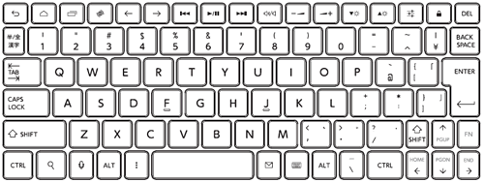
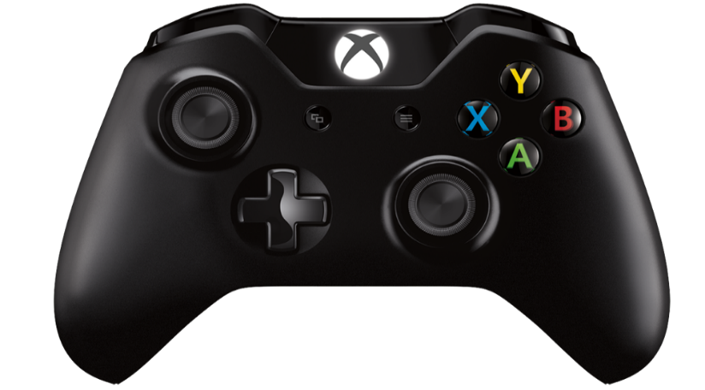
 |  |  |  |  | ASO GAME SHOW 作品概要
 |  |  |  |  |  |  |  |  | ２７卒

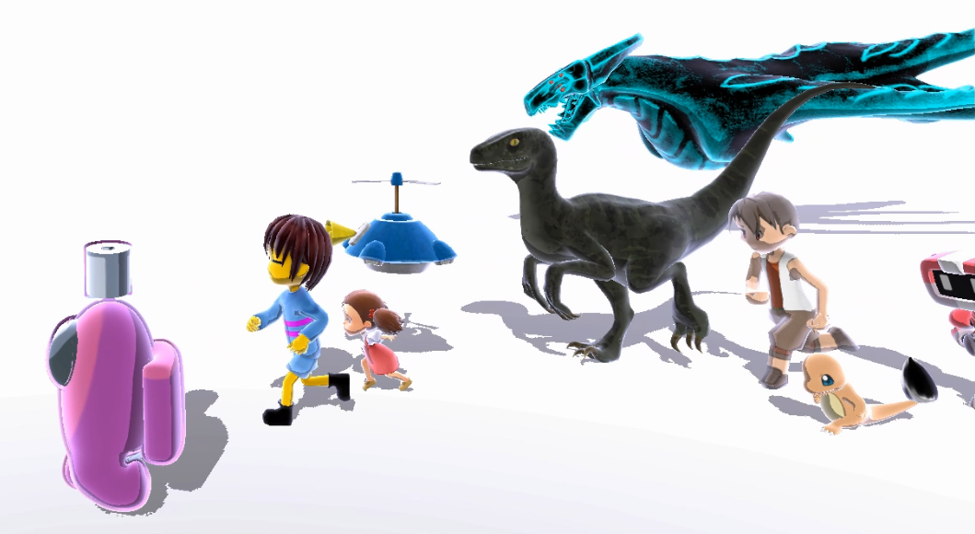
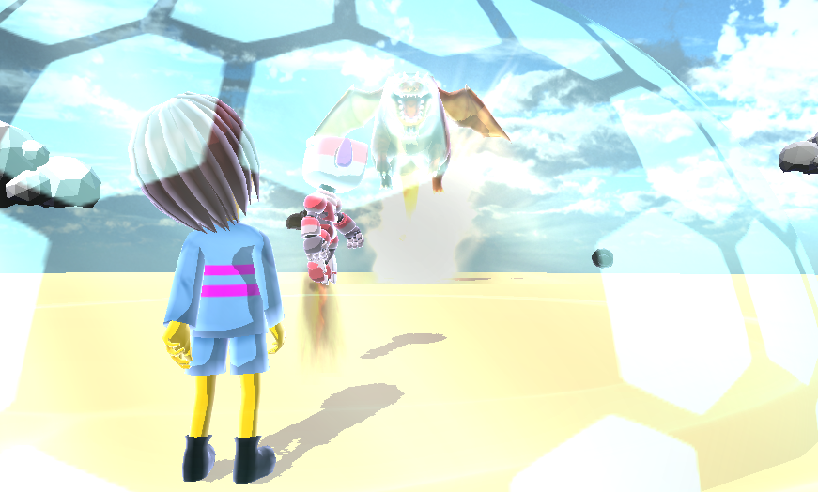
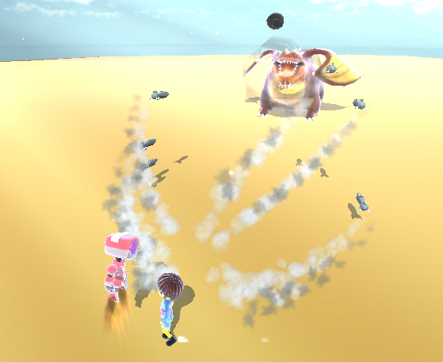
ゲーム画面のスクリーンショット

ゲーム動画
ＱＲコード
添付位置
 |  | チーム名 |  |  | ： | お茶
 |  | 作品タイトル |  |  | ： | Over Poured
 |  | ジャンル |  |  | ： | ３Ｄアクション
 |  | 開発環境 |  |  | ： | DxLib

 |  | メンバー
 |  |  | ゲーム専攻科３年 |  |  |  | 善原敬子

 |  | コメント

スキルシート

 | ジャンル |  |  | スキル |  |  |  | コメント
 | 開発環境 |  |  | DxLib
 | 開発言語 |  |  | Ｃ＋＋
 | グラフィック |  |  | ３Ｄ
 | 基本機能 |  |  | ゲームクリア
 | 基本機能 |  |  | ゲームオーバー
 | 基本機能 |  |  | シーン遷移
 | ＮＰＣ |  |  | ３種類以上の敵

操作説明書

